시작
잘

엑셀 차트를 만드는 법
시작하기
단계별 알아보기

똑같은 데이터로 비슷한 시간에 같은 자료를 만드는데, 왜 나는 이쁜 차트가 안 나올까?
직장생활에서 보기에도 편하고 이해하기 쉬운 보고서를 만들려면 반드시 익혀야 할 필수 스킬,
바로 차트/그래프 만들기입니다.
이번 강의에서는 비즈니스용 차트/그래프를 보기 좋으면서도 쉽게, 그러면서 이쁘게 만드는 방법을 5단계로 나눠 알아봅니다.

목차
이번 강의에서는...
다음 페이지
이전 페이지
차트 만들기 5단계

1. 데이터 분석과 요약
2. 차트 종류선택
3. 차트 테마(스타일) 결정
4. 차트 간소화
a. 데이터 항목 간소화
b. 차트 항목 간소화
5. 차트 꾸미기



목차 페이지
목차 | 목차 페이지

1
1단계 : 데이터 분석 및 요약 #1
다음 페이지
이전 페이지

데이터 1차 정규화 및 기초 강의
데이터 2/3차 정규화 및 피벗테이블 응용
엑셀 데이터 정규화 함수 공식

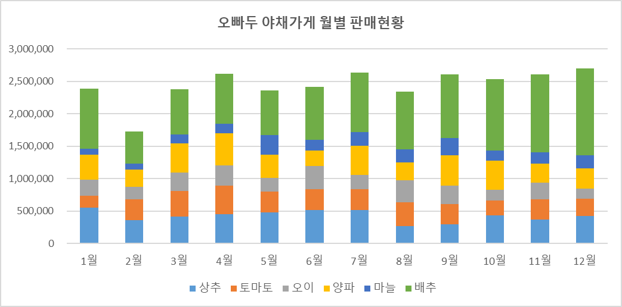
차트로 출력하고자 하는 원본데이터를 분석합니다.
필요에 따라 데이터를 정규화한 뒤, 피벗테이블과 슬라이서를 활용하여 데이터를 분석합니다.
본 예제에서는 주어진 데이터를 그대로 사용하여 데이터를 분석한 뒤 차트를 작성합니다.
데이터 정규화에 대한 자세한 내용은 관련 링크를 참고하세요.

1 페이지
1 | 1 페이지

1-연습
이전 페이지
1단계 : 데이터 분석 연습
다음 페이지

오빠두 야채가게 월별 판매현황

제품명 | 1월 | 2월 | 3월 | 4월 | 5월 | 6월 | 7월 | 8월 | 9월 | 10월 | 11월 | 12월
상추 | 548,600 | 364,000 | 414,700 | 456,170 | 481,000 | 514,800 | 517,400 | 265,200 | 291,200 | 436,800 | 373,100 | 423,800
토마토 | 190,400 | 312,800 | 392,800 | 432,080 | 316,800 | 323,200 | 315,200 | 372,800 | 317,600 | 224,000 | 312,000 | 270,400
오이 | 249,000 | 192,750 | 289,500 | 318,450 | 212,250 | 355,500 | 225,000 | 336,000 | 283,500 | 171,000 | 255,000 | 156,000
양파 | 378,100 | 273,600 | 450,300 | 495,330 | 363,850 | 235,600 | 453,150 | 273,600 | 467,400 | 443,650 | 293,550 | 304,000
마늘 | 97,200 | 88,800 | 133,200 | 146,520 | 294,600 | 170,400 | 208,800 | 205,800 | 265,200 | 156,000 | 174,600 | 204,000
배추 | 928,800 | 494,400 | 696,000 | 765,600 | 690,100 | 820,300 | 920,200 | 890,300 | 980,340 | 1,103,300 | 1,200,300 | 1,340,300

2
이전 페이지
1단계 : 데이터 분석 및 요약 #2
다음 페이지

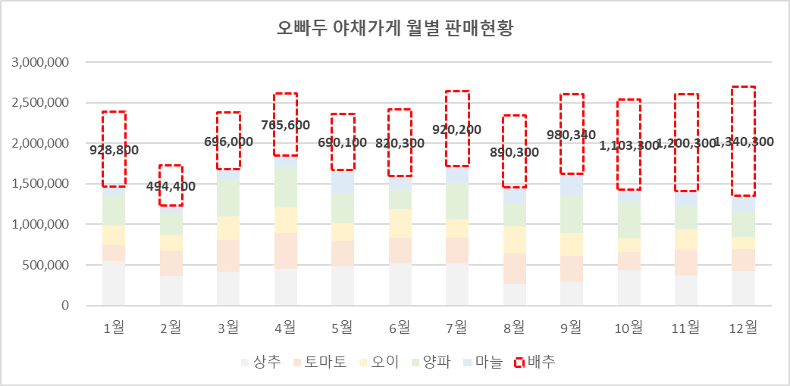

분석한 데이터에서 본인이 전달하고자 하는 내용을 파악하고 핵심을 요약합니다.
본 예제에서는 월 배추 판매량이 매월 증가하여 12월에는 전체 판매량의 50%까지 증가한 것을 핵심으로 차트를 만들어보겠습니다.

* 실전에서는 이보다 훨씬 복잡한 형태로 데이터가 주어지므로 다양한 방식으로 데이터를 분석하는데 많은 시간과 노력이 필요합니다.

2 페이지
2 | 2 페이지

3
이전 페이지
2단계 : 차트 선택하기
다음 페이지
오빠두 Tips
차트는 5개만 기억하세요.
세로막대, 가로막대형, 누적막대형, 꺾은선, 원형 차트

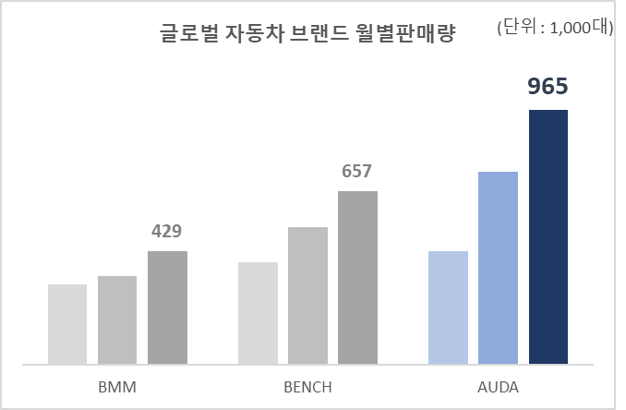
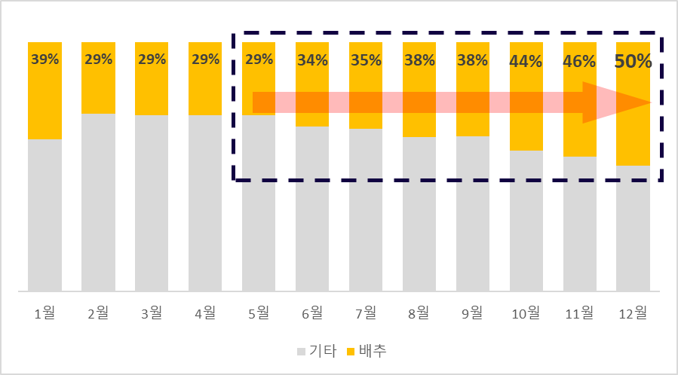
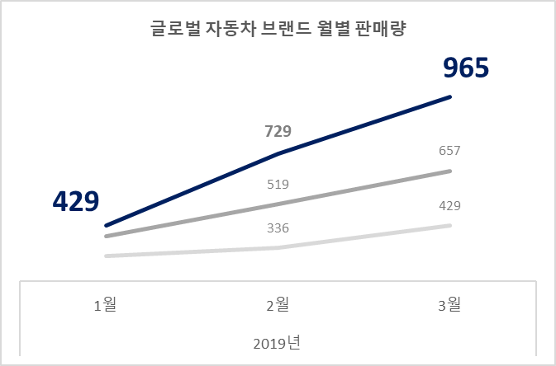
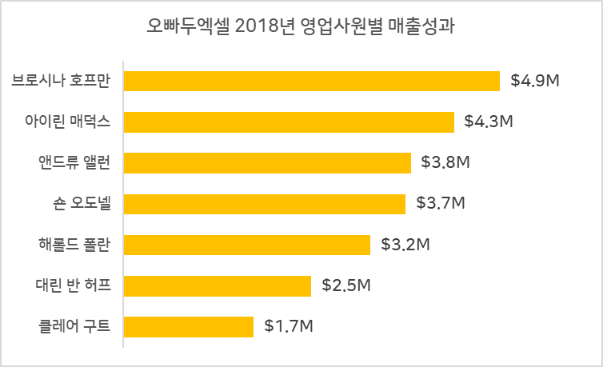
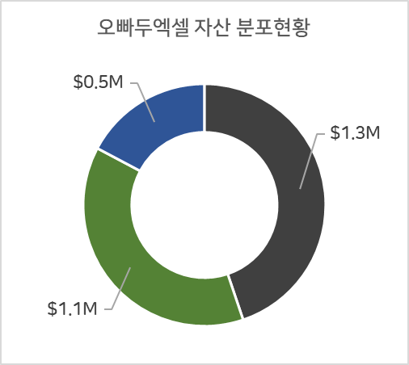

세로막대형 차트 누적막대형 차트 꺾은선 그래프 가로막대형 그래프 원형(도넛형) 차트

대부분의 비즈니스 업무용 차트는 위 5개로 해결할 수 있습니다.
2D차트를 활용하여 최대한 간소화한 뒤, 본인이 전달하고자 하는 핵심내용 1~2개를 차트에 강조합니다.

3 페이지
3 | 3 페이지

3-연습
2단계 : 차트 종류 연습
다음 페이지
이전 페이지
세로막대 그래프
꺾은선 그래프
 | 2019년 1월 | 2019년 2월 | 2019년 3월
BMM | 304 | 336 | 429
BENCH | 387 | 519 | 657
AUDA | 429 | 729 | 965

제품명 | 1월 | 2월 | 3월 | 4월 | 5월 | 6월 | 7월 | 8월 | 9월 | 10월 | 11월 | 12월
상추 | 548,600 | 364,000 | 414,700 | 456,170 | 481,000 | 514,800 | 517,400 | 265,200 | 291,200 | 436,800 | 373,100 | 423,800
토마토 | 190,400 | 312,800 | 392,800 | 432,080 | 316,800 | 323,200 | 315,200 | 372,800 | 317,600 | 224,000 | 312,000 | 270,400
오이 | 249,000 | 192,750 | 289,500 | 318,450 | 212,250 | 355,500 | 225,000 | 336,000 | 283,500 | 171,000 | 255,000 | 156,000
양파 | 378,100 | 273,600 | 450,300 | 495,330 | 363,850 | 235,600 | 453,150 | 273,600 | 467,400 | 443,650 | 293,550 | 304,000
마늘 | 97,200 | 88,800 | 133,200 | 146,520 | 294,600 | 170,400 | 208,800 | 205,800 | 265,200 | 156,000 | 174,600 | 204,000
배추 | 928,800 | 494,400 | 696,000 | 765,600 | 690,100 | 820,300 | 920,200 | 890,300 | 980,340 | 1,103,300 | 1,200,300 | 1,340,300
누적막대 그래프
가로막대 그래프
오빠두엑셀 2018년 영업사원별 매출성과
 |  |  |  |  |  |  |  |  | 2018년 성과
 |  |  |  |  |  |  |  | 브로시나 호프만 | $4.9M
 |  |  |  |  |  |  |  | 아이린 매덕스 | $4.3M
 |  |  |  |  |  |  |  | 앤드류 앨런 | $3.8M
 |  |  |  |  |  |  |  | 숀 오도넬 | $3.7M
 |  |  |  |  |  |  |  | 해롤드 폴란 | $3.2M
 |  |  |  |  |  |  |  | 대린 반 허프 | $2.5M
 |  |  |  |  |  |  |  | 클레어 구트 | $1.7M

원형(도넛) 그래프
오빠두엑셀 자산 분포현황
자산현황 | $1.3M
 | $1.1M
 | $0.5M

$2.9M

4
이전 페이지
3단계 : 차트 스타일(테마) 결정
다음 페이지
차트의 스타일(테마)를 결정합니다.
특별한 디자인없이 테마색만 잘 결정하면 누구나 보기좋은 차트를 만들 수 있습니다.

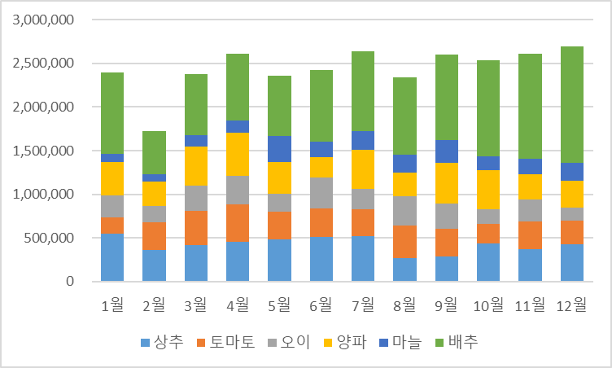
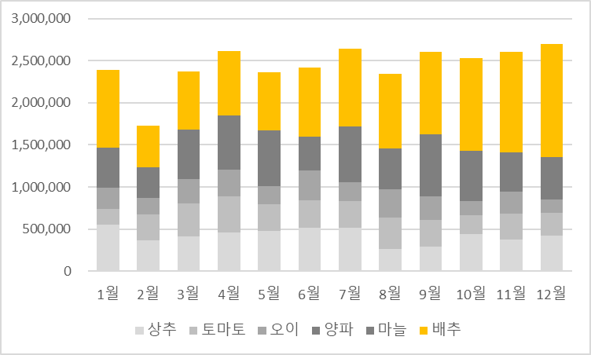

오빠두 Tips
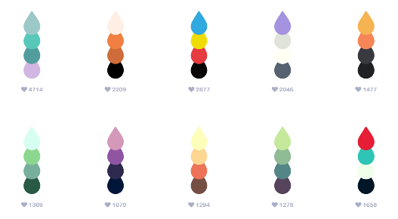

차트 스타일 결정을 위해 배경색과 강조색을 선택합니다.
배경색은 차가운 색을 기준으로 선택합니다. (회색, 남색계열 사용)
강조색은 따뜻한 색을 기준으로 선택합니다. (빨간색, 노란색계열 사용)

https://www.webdesignrankings.com/resources/lolcolors/

4 페이지
4 | 4 페이지

4-연습
3단계 : 차트 스타일(테마) 결정 연습
다음 페이지
이전 페이지

제품명 | 1월 | 2월 | 3월 | 4월 | 5월 | 6월 | 7월 | 8월 | 9월 | 10월 | 11월 | 12월
상추 | 548,600 | 364,000 | 414,700 | 456,170 | 481,000 | 514,800 | 517,400 | 265,200 | 291,200 | 436,800 | 373,100 | 423,800
토마토 | 190,400 | 312,800 | 392,800 | 432,080 | 316,800 | 323,200 | 315,200 | 372,800 | 317,600 | 224,000 | 312,000 | 270,400
오이 | 249,000 | 192,750 | 289,500 | 318,450 | 212,250 | 355,500 | 225,000 | 336,000 | 283,500 | 171,000 | 255,000 | 156,000
양파 | 378,100 | 273,600 | 450,300 | 495,330 | 363,850 | 235,600 | 453,150 | 273,600 | 467,400 | 443,650 | 293,550 | 304,000
마늘 | 97,200 | 88,800 | 133,200 | 146,520 | 294,600 | 170,400 | 208,800 | 205,800 | 265,200 | 156,000 | 174,600 | 204,000
배추 | 928,800 | 494,400 | 696,000 | 765,600 | 690,100 | 820,300 | 920,200 | 890,300 | 980,340 | 1,103,300 | 1,200,300 | 1,340,300

5
이전 페이지
4단계 : 차트 간소화하기 - 데이터 항목 간소화 #1
다음 페이지
오빠두 Tips
차트에 들어가는 데이터 항목은 최대 5개 이내로 사용합니다.

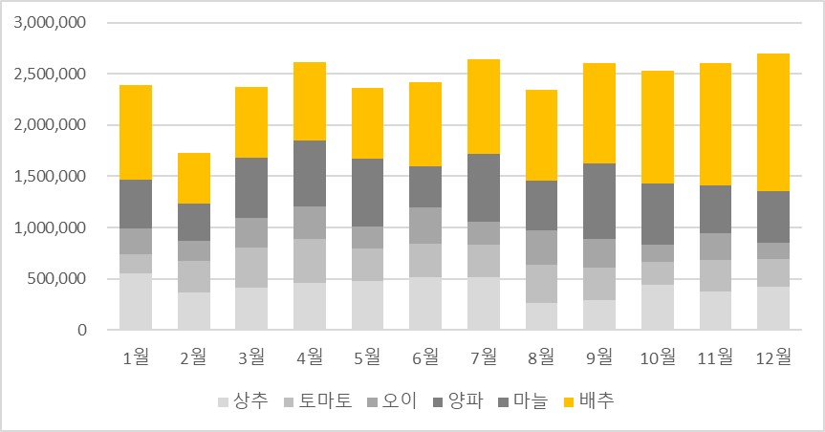

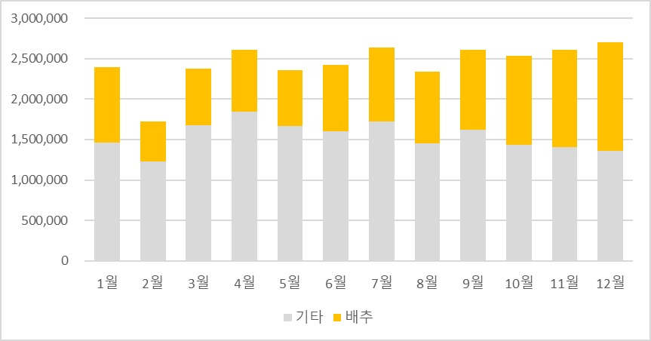

5 페이지
5 | 5 페이지

6
이전 페이지
4단계 : 차트 간소화하기 - 데이터 항목 간소화 #2
다음 페이지
차트에 표시되는 데이터가 높은 자리수의 숫자일 경우 천/십만 단위를 절삭하여 표시합니다.
(* 주의: 단위 변경 시 변경된 단위에 대한 주석을 반드시 달아줍니다.)

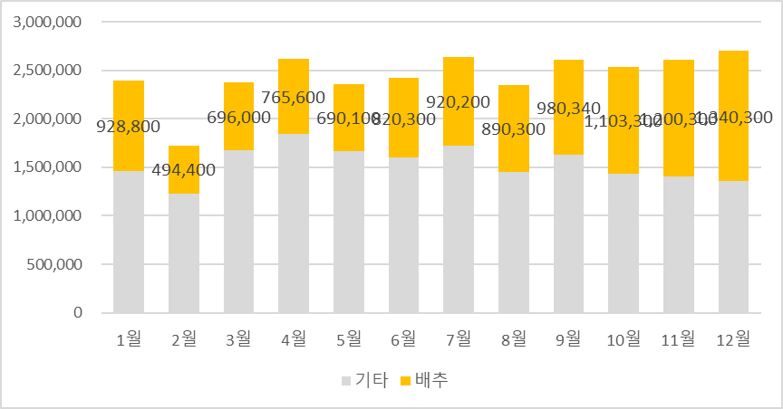
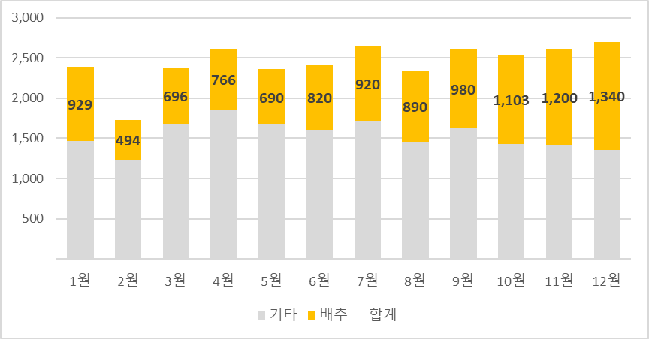

(단위: 천원)

사용자 지정서식을 #,##0, 로 입력하면 천단위 절삭을 쉽게 적용할 수 있습니다.
사용자지정서식 자세히 알아보기

6 페이지
6 | 6 페이지

6-연습
4단계 : 차트 간소화하기 연습 #1 (데이터 항목 간소화)
다음 페이지
이전 페이지

제품명 | 1월 | 2월 | 3월 | 4월 | 5월 | 6월 | 7월 | 8월 | 9월 | 10월 | 11월 | 12월
상추 | 548,600 | 364,000 | 414,700 | 456,170 | 481,000 | 514,800 | 517,400 | 265,200 | 291,200 | 436,800 | 373,100 | 423,800
토마토 | 190,400 | 312,800 | 392,800 | 432,080 | 316,800 | 323,200 | 315,200 | 372,800 | 317,600 | 224,000 | 312,000 | 270,400
오이 | 249,000 | 192,750 | 289,500 | 318,450 | 212,250 | 355,500 | 225,000 | 336,000 | 283,500 | 171,000 | 255,000 | 156,000
양파 | 378,100 | 273,600 | 450,300 | 495,330 | 363,850 | 235,600 | 453,150 | 273,600 | 467,400 | 443,650 | 293,550 | 304,000
마늘 | 97,200 | 88,800 | 133,200 | 146,520 | 294,600 | 170,400 | 208,800 | 205,800 | 265,200 | 156,000 | 174,600 | 204,000
배추 | 928,800 | 494,400 | 696,000 | 765,600 | 690,100 | 820,300 | 920,200 | 890,300 | 980,340 | 1,103,300 | 1,200,300 | 1,340,300

7
이전 페이지
4단계 : 차트 간소화하기 - 차트 항목 간소화 #1
다음 페이지
차트 제목과 세로축, 눈금선 및 범례를 삭제하여 차트를 간소화 합니다.

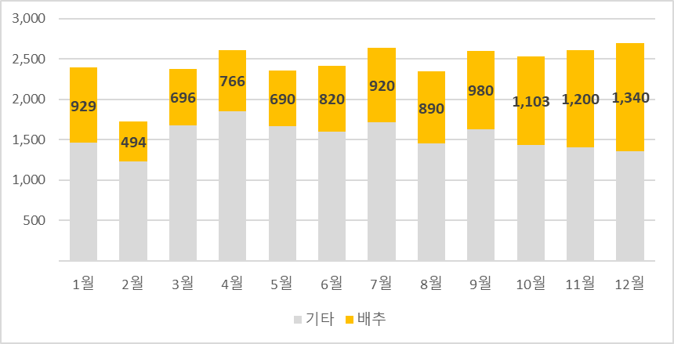
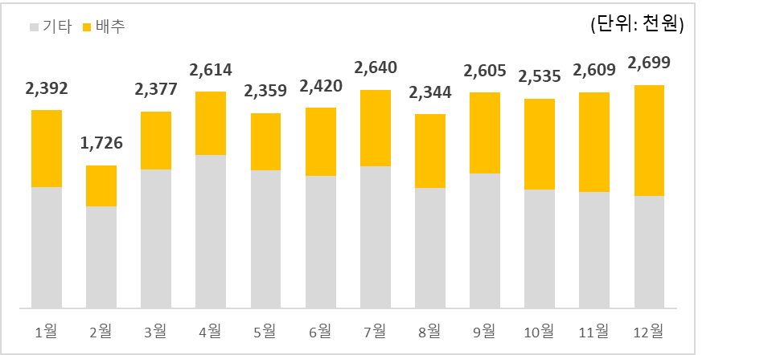

오빠두 Tips
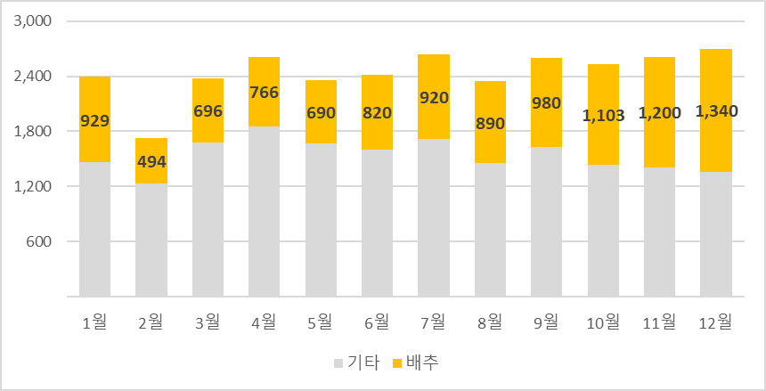
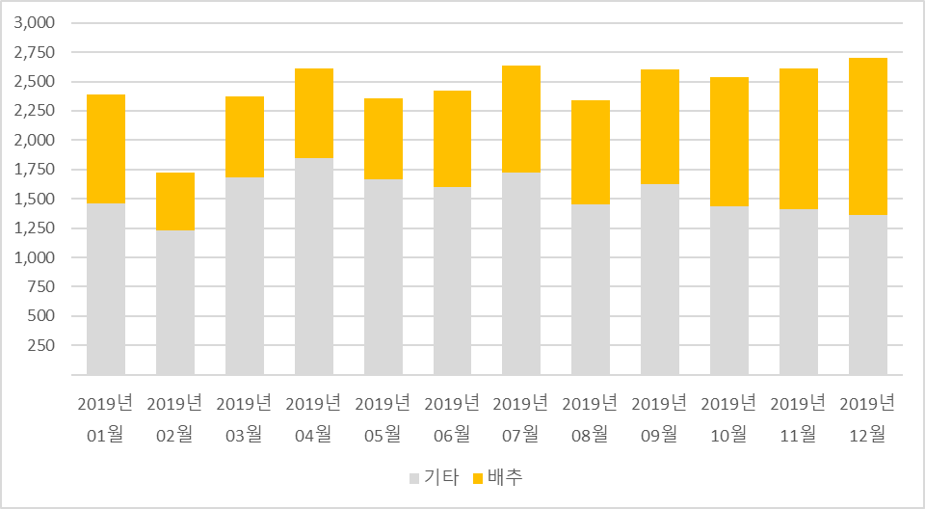
세로축과 눈금선을 유지해야 할 경우 아래 2가지 규칙을 적용합니다.
- 세로축 값은 5의 배수로 표시합니다. (10, 15, 20... 등)
- 눈금선은 최대 3~5단계로 구분되도록 분리합니다.

7 페이지
7 | 7 페이지

8
이전 페이지
4단계 : 차트 간소화하기 - 차트 항목 간소화 #2
다음 페이지

중복되는 항목은 하나로 묶어서 표시합니다.

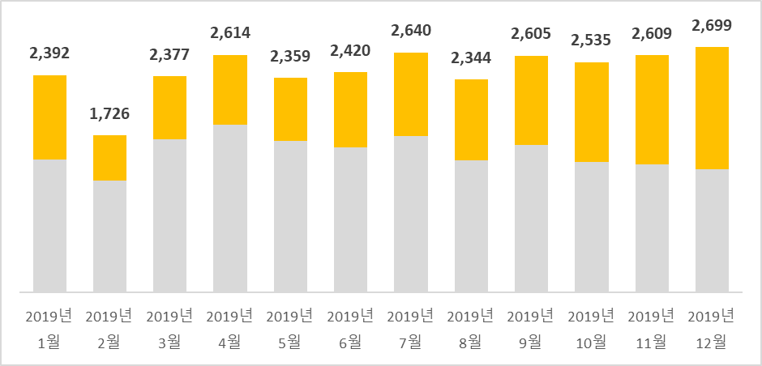
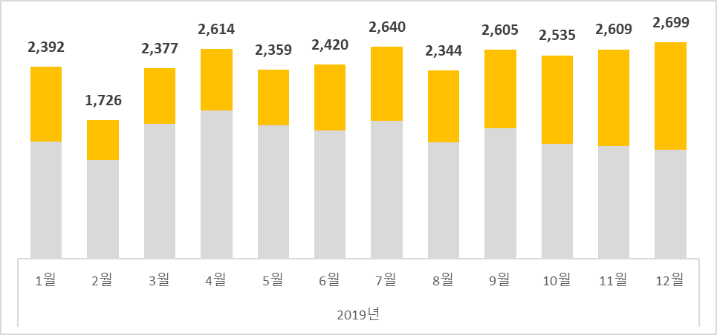

오빠두 Tips

가로축에 입력되는 항목명이 길 경우, 줄바꿈(Alt+Enter) 또는 Char함수(Char(10))을
활용하면 차트를 더욱 깔끔하게 만들 수 있습니다.

8 페이지
8 | 8 페이지

8-연습
4단계 : 차트 간소화하기 연습 #2 (차트항목 간소화)
다음 페이지
이전 페이지

YEAR함수
제품명 | 2019-01-01 | 2019-02-01 | 2019-03-01 | 2019-04-01 | 2019-05-01 | 2019-06-01 | 2019-07-01 | 2019-08-01 | 2019-09-01 | 2019-10-01 | 2019-11-01 | 2019-12-01
기타 | 1,463 | 1,232 | 1,681 | 1,849 | 1,669 | 1,600 | 1,720 | 1,453 | 1,625 | 1,431 | 1,408 | 1,358
배추 | 929 | 494 | 696 | 766 | 690 | 820 | 920 | 890 | 980 | 1,103 | 1,200 | 1,340
합계(보조축)

9
이전 페이지
5단계 : 차트 꾸미기
다음 페이지
차트에서 강조하고자 하는 부분의 색상을 변경하고 테두리를 추가합니다.
화살표와 같은 도형을 추가하여 원하는 부분을 더욱 강조할 수도 있습니다.

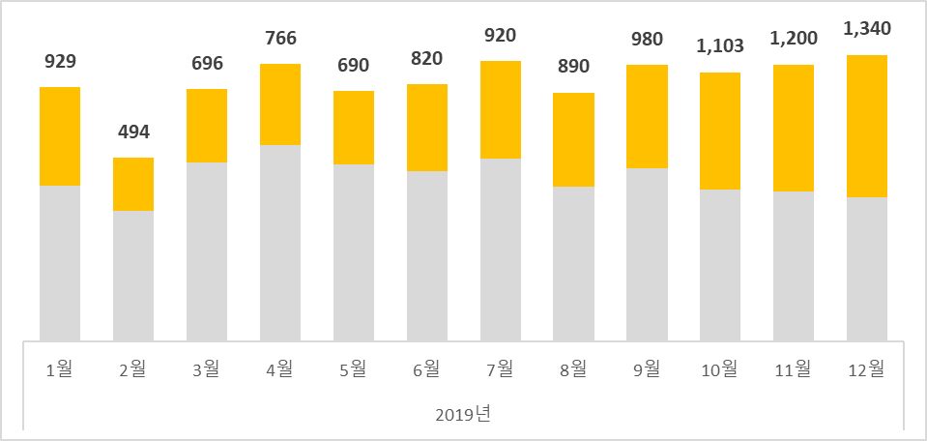
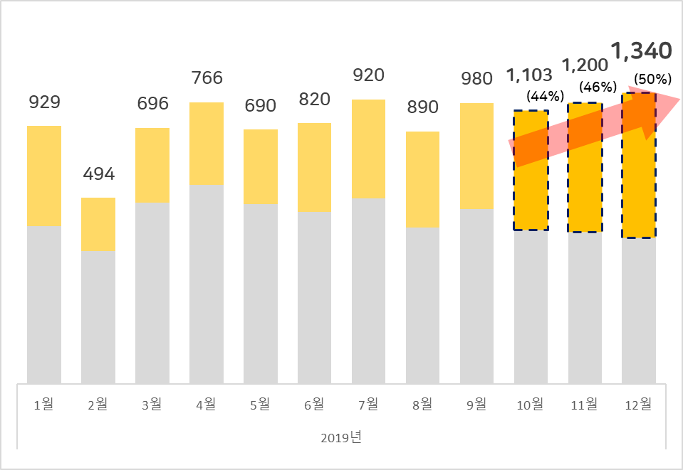

오빠두 Tips

차트의 가로/세로 비율을 변경하면 차트의 전반적인 인상을 바꿀 수 있습니다.
(*단, 차트의 값을 직접적으로 변경하여 속이는 행위는 하지 않도록 합니다.)

9 페이지
9 | 9 페이지

9-연습
5단계 : 차트 꾸미기
다음 페이지
이전 페이지
 | 2019년
제품명 | 1월 | 2월 | 3월 | 4월 | 5월 | 6월 | 7월 | 8월 | 9월 | 10월 | 11월 | 12월
기타 | 1,463 | 1,232 | 1,681 | 1,849 | 1,669 | 1,600 | 1,720 | 1,453 | 1,625 | 1,431 | 1,408 | 1,358
배추 | 929 | 494 | 696 | 766 | 690 | 820 | 920 | 890 | 980 | 1,103 | 1,200 | 1,340
합계 | 2,392 | 1,726 | 2,377 | 2,614 | 2,359 | 2,420 | 2,640 | 2,344 | 2,605 | 2,535 | 2,609 | 2,699

축하합니다
축하합니다! 이제 여러분이 원하는 차트를 직접 만들고 꾸며보세요!
이전 페이지

오빠두엑셀이 제공하는 다양한 엑셀 자료를 확인해보세요.


유튜브 무료 영상강의

E-Book 교재 다운로드

오빠두엑셀 유튜브 채널을 구독 후 알람설정하시면 매주 새로운 엑셀강의 소식을 가장 빠르게 접하실 수 있습니다.
오빠두엑셀 홈페이지에 오시면 관련 E-Book 교재를 무료료 다운로드 하실 수 있습니다.

유튜브채널
바로가기 ▶
홈페이지 바로가기 ▶


오빠두엑셀에 문의하기
현장강의나 기업특강 또는 온라인으로는 해결하기 어려운 모든 엑셀에 대한 궁금증이 있으시다면 오빠두엑셀에 직접 문의하세요!

오빠두엑셀
문의하기 ▶

